ACCUEIL

ACCUEIL
CERTIFICAT D'AISANCE AQUATIQUE

OBJECTIFS
DE L'OUTIL

UTILISATION
DE L'OUTIL
TEST

 |  |  |  |  |  S'informer sur les exigences institutionnelles
 |  |  |  |  |  Évaluer la réussite au test d'aisance
 |  | : Menu de navigation |  |  | aquatique
IMPRIMER |  |  |  |  |  Imprimer jusqu'à 30 certificats selon le
 |  |  |  |  | modèle officiel :
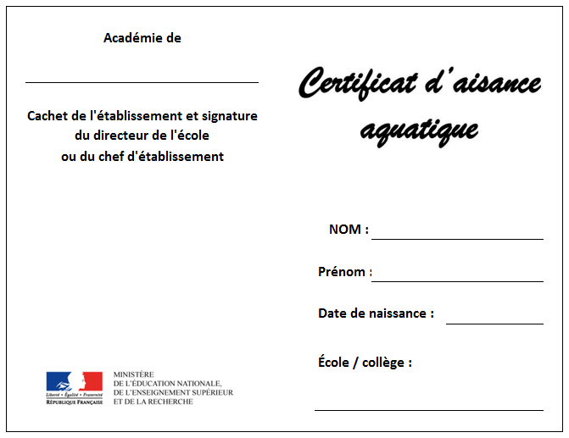
 |  |  | : Cliquer pour suivre le lien

Certaines cases sont à remplir
manuellement et d'autres en
choisissant dans une liste déroulante

Recto
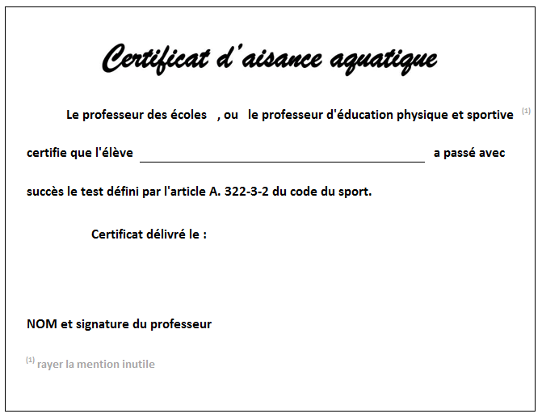
 |  |  | : Cliquer pour dérouler la liste
 |  |  | OU pour ouvrir les options
 |  |  | de tri et de filtre

Verso


TEXTE OFFICIEL
Circulaire n° 2017-127 du 22-8-2017

 |  |  |  | Ce test peut être réalisé AVEC OU SANS brassière de sécurité.
 |  |  |  | Il permet de s'assurer que l'élève est apte à :

 | 1- Effectuer un saut dans l'eau ;
 | 2- réaliser une flottaison sur le dos pendant 5 secondes ;
 | 3- réaliser une sustentation verticale pendant 5 secondes ;
 | 4- nager sur le ventre pendant 20 mètres ;
 | 5- franchir une ligne d'eau ou passer sous une embarcation ou un objet flottant.

 |  | Consulter le texte complet (nécessite une connexion internet)

EXEMPLE DU
TEST EN IMAGE



Réalisé par Laurent PRUNIER
Professeur d'E.P.S.
Collège privé BELSUNCE - MARSEILLE
Version 1.1 du 01/10/2018

TEST
ACCUEIL | ÉTABLISSEMENT : | Établissement |  |  |  | ACADÉMIE : | Académie |  |  |  | TYPE DE PROFESSEUR : | Professeur d'EPS
Tri et options de filtre
Si le menu de navigation disparaît, supprimer les
options de filtre OU naviguer avec les onglets du bas
Option d'impression
Message en
cas d'erreur

 |  |  |  |  | PARCOURS
 |  |  |  | Date de | Saut dans | Sustentation | Immesion | Nage | Flottaison | NOM du | Date de | Choisir "X" pour | VALIDATION
 | NOM | Prénom | Classe | naissance | l'eau | verticale | 1m | ventrale | sur le dos | professeur | validation | NE PAS IMPRIMER | DU
 |  |  |  |  |  | 5s |  | 20m | 15s |  |  | le certificat | TEST
 | NOM01 | Prénom01 | 6è1 | 2006-01-01 | OUI | OUI | OUI | OUI | OUI | Professeur01 | 2018-01-01 |  | OUI |  | … | …
 | NOM02 | Prénom02 | 6è1 | 2006-01-02 | OUI | OUI | OUI | OUI | OUI | Professeur02 | 2018-01-01 |  | OUI
TEST | NOM03 | Prénom03 | 6è1 | 2006-01-03 | OUI | OUI | OUI | OUI | OUI | Professeur03 | 2018-01-01 |  | OUI
 | NOM04 | Prénom04 | 6è1 | 2006-01-04 | OUI | OUI | OUI | OUI | OUI | Professeur04 | 2018-01-01 |  | OUI
 | NOM05 | Prénom05 | 6è1 | 2006-01-05 | OUI | OUI | OUI | OUI | OUI | Professeur05 | 2018-01-01 |  | OUI
 | NOM06 | Prénom06 | 6è2 | 2006-01-06 | OUI | OUI | OUI | OUI | OUI | Professeur06 | 2018-01-01 |  | OUI
 | NOM07 | Prénom07 | 6è2 | 2006-01-07 | OUI | OUI | OUI | OUI | OUI |  | 2018-01-01 |  | OUI | informations à vérifier
 | NOM08 | Prénom08 | 6è2 | 2006-01-08 | OUI | OUI | OUI | OUI | NON | Professeur08 | 2018-01-01 |  | NON
IMPRIMER | NOM09 | Prénom09 | 6è2 | 2006-01-09 | OUI | OUI | OUI | OUI |  | Professeur09 | 2018-01-01 |  | NON | informations à vérifier
 | NOM10 | Prénom10 | 6è2 | 2006-01-10 | OUI | OUI | OUI | OUI | OUI | Professeur10 | 2018-01-01 | X | OUI

IMPRIMER
Cette opération prend en compte l'option d'impression ..mais pas les options de filtre de la page "TEST"
ACCUEIL |  |  |  |  |  |  |  |  | … | …
Recto certificat n°1
 | Académie de
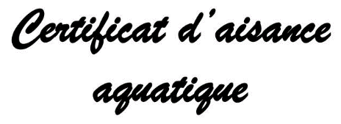
 | Académie
IMPRIMER JUSQU'À
30 CERTIFICATS
 | Cachet de l'établissement et signature
 | du directeur de l'école
 | ou du chef d'établissement
Vérifier que tous les certificats souhaités sont bien
renseignés (en cas d'erreur, effectuer les modifications
à la page "TEST")
TEST
1
 |  |  |  |  | NOM : | NOM01

 |  |  |  |  | Prénom : | Prénom01

2
Cliquer sur l'onglet "FICHIER"
IMPRIMER |  |  |  |  | Date de naissance : |  | 2006-01-01

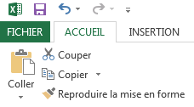
 |  |  |  |  | École / collège :

 |  |  |  |  | Établissement

3
Cliquer sur l'onglet "Imprimer"
Recto certificat n°2
 | Académie de

 | Académie
4
Définir le nombre de copies
et l'imprimante
 | Cachet de l'établissement et signature
 | du directeur de l'école
 | ou du chef d'établissement
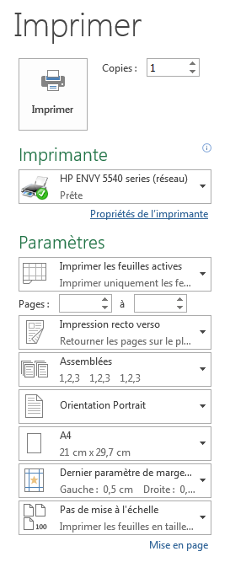

 |  |  |  |  | NOM : | NOM02

 |  |  |  |  | Prénom : | Prénom02

Sélectionner les pages
pour ne pas imprimer
les certificats vierges
 |  |  |  |  | Date de naissance : |  | 2006-01-02
5
 |  |  |  |  | École / collège :

 |  |  |  |  | Établissement

Vérifier que tous
les autres
paramètres correspondent
à cette image
7
Cliquer
sur
6
Verso certificat n°1

"Imprimer"

Imprimer
de préférence
 |  | Le professeur des écoles | , ou | le professeur d'éducation physique et sportive |  |  |  | (1)
sur des feuilles
cartonnées
 | certifie que l'élève | NOM01 Prénom01 |  |  |  |  | a passé avec

 | succès le test défini par l'article A. 322-3-2 du code du sport.

 |  | Certificat délivré le : | 2018-01-01

 |  |  |  |  | Professeur01

 | NOM et signature du professeur

 | (1) rayer la mention inutile

Verso certificat n°2

 |  | Le professeur des écoles | , ou | le professeur d'éducation physique et sportive |  |  |  | (1)

 | certifie que l'élève | NOM02 Prénom02 |  |  |  |  | a passé avec

 | succès le test défini par l'article A. 322-3-2 du code du sport.

 |  | Certificat délivré le : | 2018-01-01

 |  |  |  |  | Professeur02

 | NOM et signature du professeur

 | (1) rayer la mention inutile

 |  |  |  |  |  |  |  |  | … | …
Recto certificat n°3
 | Académie de

 | Académie

 | Cachet de l'établissement et signature
 | du directeur de l'école
 | ou du chef d'établissement

 |  |  |  |  | NOM : | NOM03

 |  |  |  |  | Prénom : | Prénom03

 |  |  |  |  | Date de naissance : |  | 2006-01-03

 |  |  |  |  | École / collège :

 |  |  |  |  | Établissement

Recto certificat n°4
 | Académie de

 | Académie

 | Cachet de l'établissement et signature
 | du directeur de l'école
 | ou du chef d'établissement

 |  |  |  |  | NOM : | NOM04

 |  |  |  |  | Prénom : | Prénom04

 |  |  |  |  | Date de naissance : |  | 2006-01-04

 |  |  |  |  | École / collège :

 |  |  |  |  | Établissement

Verso certificat n°3

 |  | Le professeur des écoles | , ou | le professeur d'éducation physique et sportive |  |  |  | (1)

 | certifie que l'élève | NOM03 Prénom03 |  |  |  |  | a passé avec

 | succès le test défini par l'article A. 322-3-2 du code du sport.

 |  | Certificat délivré le : | 2018-01-01

 |  |  |  |  | Professeur03

 | NOM et signature du professeur

 | (1) rayer la mention inutile

Verso certificat n°4

 |  | Le professeur des écoles | , ou | le professeur d'éducation physique et sportive |  |  |  | (1)

 | certifie que l'élève | NOM04 Prénom04 |  |  |  |  | a passé avec

 | succès le test défini par l'article A. 322-3-2 du code du sport.

 |  | Certificat délivré le : | 2018-01-01

 |  |  |  |  | Professeur04

 | NOM et signature du professeur

 | (1) rayer la mention inutile

 |  |  |  |  |  |  |  |  | … | …
Recto certificat n°5
 | Académie de

 | Académie

 | Cachet de l'établissement et signature
 | du directeur de l'école
 | ou du chef d'établissement

 |  |  |  |  | NOM : | NOM05

 |  |  |  |  | Prénom : | Prénom05

 |  |  |  |  | Date de naissance : |  | 2006-01-05

 |  |  |  |  | École / collège :

 |  |  |  |  | Établissement

Recto certificat n°6
 | Académie de

 | Académie

 | Cachet de l'établissement et signature
 | du directeur de l'école
 | ou du chef d'établissement

 |  |  |  |  | NOM : | NOM06

 |  |  |  |  | Prénom : | Prénom06

 |  |  |  |  | Date de naissance : |  | 2006-01-06

 |  |  |  |  | École / collège :

 |  |  |  |  | Établissement

Verso certificat n°5

 |  | Le professeur des écoles | , ou | le professeur d'éducation physique et sportive |  |  |  | (1)

 | certifie que l'élève | NOM05 Prénom05 |  |  |  |  | a passé avec

 | succès le test défini par l'article A. 322-3-2 du code du sport.

 |  | Certificat délivré le : | 2018-01-01

 |  |  |  |  | Professeur05

 | NOM et signature du professeur

 | (1) rayer la mention inutile

Verso certificat n°6

 |  | Le professeur des écoles | , ou | le professeur d'éducation physique et sportive |  |  |  | (1)

 | certifie que l'élève | NOM06 Prénom06 |  |  |  |  | a passé avec

 | succès le test défini par l'article A. 322-3-2 du code du sport.

 |  | Certificat délivré le : | 2018-01-01

 |  |  |  |  | Professeur06

 | NOM et signature du professeur

 | (1) rayer la mention inutile

 |  |  |  |  |  |  |  |  | … | …
Recto certificat n°7
 | Académie de

 | Académie

 | Cachet de l'établissement et signature
 | du directeur de l'école
 | ou du chef d'établissement

 |  |  |  |  | NOM : | NOM07

 |  |  |  |  | Prénom : | Prénom07

 |  |  |  |  | Date de naissance : |  | 2006-01-07

 |  |  |  |  | École / collège :

 |  |  |  |  | Établissement

Recto certificat n°8
 | Académie de

 | Cachet de l'établissement et signature
 | du directeur de l'école
 | ou du chef d'établissement

 |  |  |  |  | NOM :

 |  |  |  |  | Prénom :

 |  |  |  |  | Date de naissance :

 |  |  |  |  | École / collège :

Verso certificat n°7

 |  | Le professeur des écoles | , ou | le professeur d'éducation physique et sportive |  |  |  | (1)

 | certifie que l'élève | NOM07 Prénom07 |  |  |  |  | a passé avec

 | succès le test défini par l'article A. 322-3-2 du code du sport.

 |  | Certificat délivré le : | 2018-01-01

 | NOM et signature du professeur

 | (1) rayer la mention inutile

Verso certificat n°8

 |  | Le professeur des écoles | , ou | le professeur d'éducation physique et sportive |  |  |  | (1)

 | certifie que l'élève |  |  |  |  |  | a passé avec

 | succès le test défini par l'article A. 322-3-2 du code du sport.

 |  | Certificat délivré le :

 | NOM et signature du professeur

 | (1) rayer la mention inutile

 |  |  |  |  |  |  |  |  | … | …
Recto certificat n°9
 | Académie de

 | Cachet de l'établissement et signature
 | du directeur de l'école
 | ou du chef d'établissement

 |  |  |  |  | NOM :

 |  |  |  |  | Prénom :

 |  |  |  |  | Date de naissance :

 |  |  |  |  | École / collège :

Recto certificat n°10
 | Académie de

 | Cachet de l'établissement et signature
 | du directeur de l'école
 | ou du chef d'établissement

 |  |  |  |  | NOM :

 |  |  |  |  | Prénom :

 |  |  |  |  | Date de naissance :

 |  |  |  |  | École / collège :

Verso certificat n°9

 |  | Le professeur des écoles | , ou | le professeur d'éducation physique et sportive |  |  |  | (1)

 | certifie que l'élève |  |  |  |  |  | a passé avec

 | succès le test défini par l'article A. 322-3-2 du code du sport.

 |  | Certificat délivré le :

 | NOM et signature du professeur

 | (1) rayer la mention inutile

Verso certificat n°10

 |  | Le professeur des écoles | , ou | le professeur d'éducation physique et sportive |  |  |  | (1)

 | certifie que l'élève |  |  |  |  |  | a passé avec

 | succès le test défini par l'article A. 322-3-2 du code du sport.

 |  | Certificat délivré le :

 | NOM et signature du professeur

 | (1) rayer la mention inutile

 |  |  |  |  |  |  |  |  | … | …
Recto certificat n°11
 | Académie de

 | Cachet de l'établissement et signature
 | du directeur de l'école
 | ou du chef d'établissement

 |  |  |  |  | NOM :

 |  |  |  |  | Prénom :

 |  |  |  |  | Date de naissance :

 |  |  |  |  | École / collège :

Recto certificat n°12
 | Académie de

 | Cachet de l'établissement et signature
 | du directeur de l'école
 | ou du chef d'établissement

 |  |  |  |  | NOM :

 |  |  |  |  | Prénom :

 |  |  |  |  | Date de naissance :

 |  |  |  |  | École / collège :

Verso certificat n°11

 |  | Le professeur des écoles | , ou | le professeur d'éducation physique et sportive |  |  |  | (1)

 | certifie que l'élève |  |  |  |  |  | a passé avec

 | succès le test défini par l'article A. 322-3-2 du code du sport.

 |  | Certificat délivré le :

 | NOM et signature du professeur

 | (1) rayer la mention inutile

Verso certificat n°12

 |  | Le professeur des écoles | , ou | le professeur d'éducation physique et sportive |  |  |  | (1)

 | certifie que l'élève |  |  |  |  |  | a passé avec

 | succès le test défini par l'article A. 322-3-2 du code du sport.

 |  | Certificat délivré le :

 | NOM et signature du professeur

 | (1) rayer la mention inutile

 |  |  |  |  |  |  |  |  | … | …
Recto certificat n°13
 | Académie de

 | Cachet de l'établissement et signature
 | du directeur de l'école
 | ou du chef d'établissement

 |  |  |  |  | NOM :

 |  |  |  |  | Prénom :

 |  |  |  |  | Date de naissance :

 |  |  |  |  | École / collège :

Recto certificat n°14
 | Académie de

 | Cachet de l'établissement et signature
 | du directeur de l'école
 | ou du chef d'établissement

 |  |  |  |  | NOM :

 |  |  |  |  | Prénom :

 |  |  |  |  | Date de naissance :

 |  |  |  |  | École / collège :

Verso certificat n°13

 |  | Le professeur des écoles | , ou | le professeur d'éducation physique et sportive |  |  |  | (1)

 | certifie que l'élève |  |  |  |  |  | a passé avec

 | succès le test défini par l'article A. 322-3-2 du code du sport.

 |  | Certificat délivré le :

 | NOM et signature du professeur

 | (1) rayer la mention inutile

Verso certificat n°14

 |  | Le professeur des écoles | , ou | le professeur d'éducation physique et sportive |  |  |  | (1)

 | certifie que l'élève |  |  |  |  |  | a passé avec

 | succès le test défini par l'article A. 322-3-2 du code du sport.

 |  | Certificat délivré le :

 | NOM et signature du professeur

 | (1) rayer la mention inutile

 |  |  |  |  |  |  |  |  | … | …
Recto certificat n°15
 | Académie de

 | Cachet de l'établissement et signature
 | du directeur de l'école
 | ou du chef d'établissement

 |  |  |  |  | NOM :

 |  |  |  |  | Prénom :

 |  |  |  |  | Date de naissance :

 |  |  |  |  | École / collège :

Recto certificat n°16
 | Académie de

 | Cachet de l'établissement et signature
 | du directeur de l'école
 | ou du chef d'établissement

 |  |  |  |  | NOM :

 |  |  |  |  | Prénom :

 |  |  |  |  | Date de naissance :

 |  |  |  |  | École / collège :

Verso certificat n°15

 |  | Le professeur des écoles | , ou | le professeur d'éducation physique et sportive |  |  |  | (1)

 | certifie que l'élève |  |  |  |  |  | a passé avec

 | succès le test défini par l'article A. 322-3-2 du code du sport.

 |  | Certificat délivré le :

 | NOM et signature du professeur

 | (1) rayer la mention inutile

Verso certificat n°16

 |  | Le professeur des écoles | , ou | le professeur d'éducation physique et sportive |  |  |  | (1)

 | certifie que l'élève |  |  |  |  |  | a passé avec

 | succès le test défini par l'article A. 322-3-2 du code du sport.

 |  | Certificat délivré le :

 | NOM et signature du professeur

 | (1) rayer la mention inutile

 |  |  |  |  |  |  |  |  | … | …
Recto certificat n°17
 | Académie de

 | Cachet de l'établissement et signature
 | du directeur de l'école
 | ou du chef d'établissement

 |  |  |  |  | NOM :

 |  |  |  |  | Prénom :

 |  |  |  |  | Date de naissance :

 |  |  |  |  | École / collège :

Recto certificat n°18
 | Académie de

 | Cachet de l'établissement et signature
 | du directeur de l'école
 | ou du chef d'établissement

 |  |  |  |  | NOM :

 |  |  |  |  | Prénom :

 |  |  |  |  | Date de naissance :

 |  |  |  |  | École / collège :

Verso certificat n°17

 |  | Le professeur des écoles | , ou | le professeur d'éducation physique et sportive |  |  |  | (1)

 | certifie que l'élève |  |  |  |  |  | a passé avec

 | succès le test défini par l'article A. 322-3-2 du code du sport.

 |  | Certificat délivré le :

 | NOM et signature du professeur

 | (1) rayer la mention inutile

Verso certificat n°18

 |  | Le professeur des écoles | , ou | le professeur d'éducation physique et sportive |  |  |  | (1)

 | certifie que l'élève |  |  |  |  |  | a passé avec

 | succès le test défini par l'article A. 322-3-2 du code du sport.

 |  | Certificat délivré le :

 | NOM et signature du professeur

 | (1) rayer la mention inutile

 |  |  |  |  |  |  |  |  | … | …
Recto certificat n°19
 | Académie de

 | Cachet de l'établissement et signature
 | du directeur de l'école
 | ou du chef d'établissement

 |  |  |  |  | NOM :

 |  |  |  |  | Prénom :

 |  |  |  |  | Date de naissance :

 |  |  |  |  | École / collège :

Recto certificat n°20
 | Académie de

 | Cachet de l'établissement et signature
 | du directeur de l'école
 | ou du chef d'établissement

 |  |  |  |  | NOM :

 |  |  |  |  | Prénom :

 |  |  |  |  | Date de naissance :

 |  |  |  |  | École / collège :

Verso certificat n°19

 |  | Le professeur des écoles | , ou | le professeur d'éducation physique et sportive |  |  |  | (1)

 | certifie que l'élève |  |  |  |  |  | a passé avec

 | succès le test défini par l'article A. 322-3-2 du code du sport.

 |  | Certificat délivré le :

 | NOM et signature du professeur

 | (1) rayer la mention inutile

Verso certificat n°20

 |  | Le professeur des écoles | , ou | le professeur d'éducation physique et sportive |  |  |  | (1)

 | certifie que l'élève |  |  |  |  |  | a passé avec

 | succès le test défini par l'article A. 322-3-2 du code du sport.

 |  | Certificat délivré le :

 | NOM et signature du professeur

 | (1) rayer la mention inutile

 |  |  |  |  |  |  |  |  | … | …
Recto certificat n°21
 | Académie de

 | Cachet de l'établissement et signature
 | du directeur de l'école
 | ou du chef d'établissement

 |  |  |  |  | NOM :

 |  |  |  |  | Prénom :

 |  |  |  |  | Date de naissance :

 |  |  |  |  | École / collège :

Recto certificat n°22
 | Académie de

 | Cachet de l'établissement et signature
 | du directeur de l'école
 | ou du chef d'établissement

 |  |  |  |  | NOM :

 |  |  |  |  | Prénom :

 |  |  |  |  | Date de naissance :

 |  |  |  |  | École / collège :

Verso certificat n°21

 |  | Le professeur des écoles | , ou | le professeur d'éducation physique et sportive |  |  |  | (1)

 | certifie que l'élève |  |  |  |  |  | a passé avec

 | succès le test défini par l'article A. 322-3-2 du code du sport.

 |  | Certificat délivré le :

 | NOM et signature du professeur

 | (1) rayer la mention inutile

Verso certificat n°22

 |  | Le professeur des écoles | , ou | le professeur d'éducation physique et sportive |  |  |  | (1)

 | certifie que l'élève |  |  |  |  |  | a passé avec

 | succès le test défini par l'article A. 322-3-2 du code du sport.

 |  | Certificat délivré le :

 | NOM et signature du professeur

 | (1) rayer la mention inutile

 |  |  |  |  |  |  |  |  | … | …
Recto certificat n°23
 | Académie de

 | Cachet de l'établissement et signature
 | du directeur de l'école
 | ou du chef d'établissement

 |  |  |  |  | NOM :

 |  |  |  |  | Prénom :

 |  |  |  |  | Date de naissance :

 |  |  |  |  | École / collège :

Recto certificat n°24
 | Académie de

 | Cachet de l'établissement et signature
 | du directeur de l'école
 | ou du chef d'établissement

 |  |  |  |  | NOM :

 |  |  |  |  | Prénom :

 |  |  |  |  | Date de naissance :

 |  |  |  |  | École / collège :

Verso certificat n°23

 |  | Le professeur des écoles | , ou | le professeur d'éducation physique et sportive |  |  |  | (1)

 | certifie que l'élève |  |  |  |  |  | a passé avec

 | succès le test défini par l'article A. 322-3-2 du code du sport.

 |  | Certificat délivré le :

 | NOM et signature du professeur

 | (1) rayer la mention inutile

Verso certificat n°24

 |  | Le professeur des écoles | , ou | le professeur d'éducation physique et sportive |  |  |  | (1)

 | certifie que l'élève |  |  |  |  |  | a passé avec

 | succès le test défini par l'article A. 322-3-2 du code du sport.

 |  | Certificat délivré le :

 | NOM et signature du professeur

 | (1) rayer la mention inutile

 |  |  |  |  |  |  |  |  | … | …
Recto certificat n°25
 | Académie de

 | Cachet de l'établissement et signature
 | du directeur de l'école
 | ou du chef d'établissement

 |  |  |  |  | NOM :

 |  |  |  |  | Prénom :

 |  |  |  |  | Date de naissance :

 |  |  |  |  | École / collège :

Recto certificat n°26
 | Académie de

 | Cachet de l'établissement et signature
 | du directeur de l'école
 | ou du chef d'établissement

 |  |  |  |  | NOM :

 |  |  |  |  | Prénom :

 |  |  |  |  | Date de naissance :

 |  |  |  |  | École / collège :

Verso certificat n°25

 |  | Le professeur des écoles | , ou | le professeur d'éducation physique et sportive |  |  |  | (1)

 | certifie que l'élève |  |  |  |  |  | a passé avec

 | succès le test défini par l'article A. 322-3-2 du code du sport.

 |  | Certificat délivré le :

 | NOM et signature du professeur

 | (1) rayer la mention inutile

Verso certificat n°26

 |  | Le professeur des écoles | , ou | le professeur d'éducation physique et sportive |  |  |  | (1)

 | certifie que l'élève |  |  |  |  |  | a passé avec

 | succès le test défini par l'article A. 322-3-2 du code du sport.

 |  | Certificat délivré le :

 | NOM et signature du professeur

 | (1) rayer la mention inutile

 |  |  |  |  |  |  |  |  | … | …
Recto certificat n°27
 | Académie de

 | Cachet de l'établissement et signature
 | du directeur de l'école
 | ou du chef d'établissement

 |  |  |  |  | NOM :

 |  |  |  |  | Prénom :

 |  |  |  |  | Date de naissance :

 |  |  |  |  | École / collège :

Recto certificat n°28
 | Académie de

 | Cachet de l'établissement et signature
 | du directeur de l'école
 | ou du chef d'établissement

 |  |  |  |  | NOM :

 |  |  |  |  | Prénom :

 |  |  |  |  | Date de naissance :

 |  |  |  |  | École / collège :

Verso certificat n°27

 |  | Le professeur des écoles | , ou | le professeur d'éducation physique et sportive |  |  |  | (1)

 | certifie que l'élève |  |  |  |  |  | a passé avec

 | succès le test défini par l'article A. 322-3-2 du code du sport.

 |  | Certificat délivré le :

 | NOM et signature du professeur

 | (1) rayer la mention inutile

Verso certificat n°28

 |  | Le professeur des écoles | , ou | le professeur d'éducation physique et sportive |  |  |  | (1)

 | certifie que l'élève |  |  |  |  |  | a passé avec

 | succès le test défini par l'article A. 322-3-2 du code du sport.

 |  | Certificat délivré le :

 | NOM et signature du professeur

 | (1) rayer la mention inutile

 |  |  |  |  |  |  |  |  | … | …
Recto certificat n°29
 | Académie de

 | Cachet de l'établissement et signature
 | du directeur de l'école
 | ou du chef d'établissement

 |  |  |  |  | NOM :

 |  |  |  |  | Prénom :

 |  |  |  |  | Date de naissance :

 |  |  |  |  | École / collège :

Recto certificat n°30
 | Académie de

 | Cachet de l'établissement et signature
 | du directeur de l'école
 | ou du chef d'établissement

 |  |  |  |  | NOM :

 |  |  |  |  | Prénom :

 |  |  |  |  | Date de naissance :

 |  |  |  |  | École / collège :

Verso certificat n°29

 |  | Le professeur des écoles | , ou | le professeur d'éducation physique et sportive |  |  |  | (1)

 | certifie que l'élève |  |  |  |  |  | a passé avec

 | succès le test défini par l'article A. 322-3-2 du code du sport.

 |  | Certificat délivré le :

 | NOM et signature du professeur

 | (1) rayer la mention inutile

Verso certificat n°30

 |  | Le professeur des écoles | , ou | le professeur d'éducation physique et sportive |  |  |  | (1)

 | certifie que l'élève |  |  |  |  |  | a passé avec

 | succès le test défini par l'article A. 322-3-2 du code du sport.

 |  | Certificat délivré le :

 | NOM et signature du professeur

 | (1) rayer la mention inutile

